信用交易
融资融券市场交易数据统计(2023-11-16)

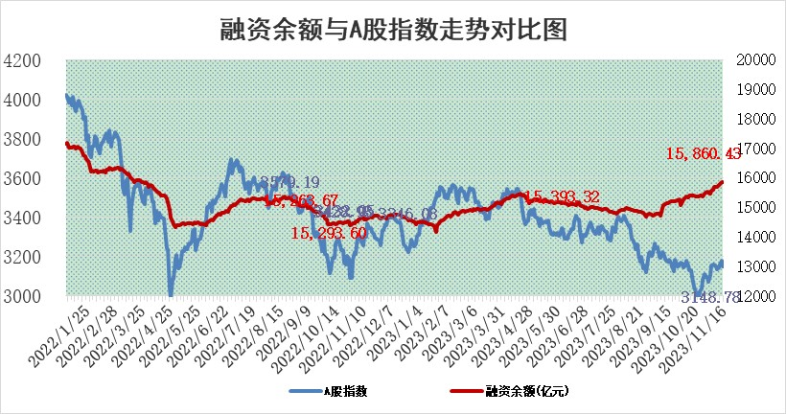
标的证券 | 融资融券余额（亿元） | 融资余额（亿元） | 融券余额（亿元） | 融资买入额（亿元） | 融资融券规模变化（亿元） | 融资余额增幅(‰) | 融券余额增幅(%)
统计数据 | 16,675.16 | 15,860.43 | 810.91 | 705.99 | 1.41 | 0.54 | -0.89

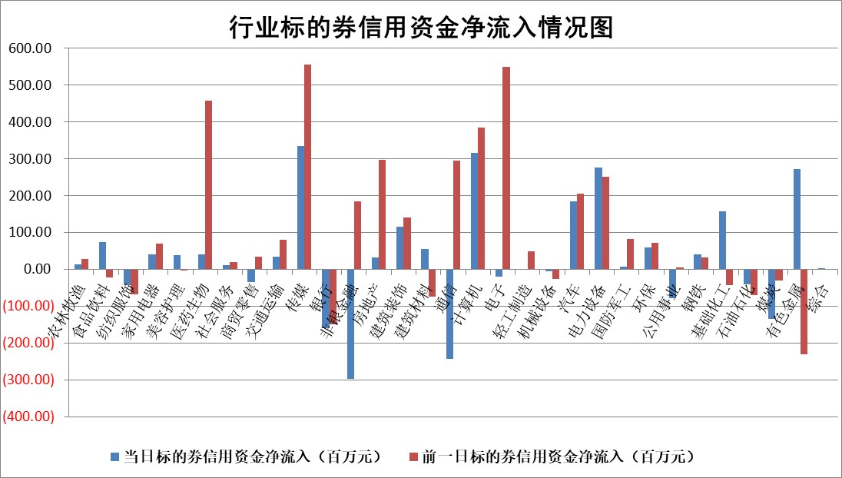

 |  |  |  |  |  |  |  | 2

标的基金代码 | 标的基金简称 | 融资余额/市值(%) | 融资余额增幅(%) | 融资买入额/成交金额(%) | （融资余额净增额-融券余额净增额）/市值(‱) | 融券余额降幅(%) | ABS[（融资余额净增额-融券余额净增额）/市值净增额-1](%)
159902 | 华夏中小板ETF | 0.00 | 0.00 | 0.00 | 0.00 | 0.00 | 100.00
159915 | 易方达创业板ETF | 3.47 | 2.47 | 53202.82 | 10.40 | 27.62 | 105.27
159919 | 嘉实沪深300ETF | 3.20 | -0.15 | 5.33 | 0.06 | 11.48 | 100.06
159920 | 华夏恒生ETF | 62.39 | 0.82 | 40.69 | 50.79 | 0.74 | 168.00
159922 | 嘉实中证500ETF | 0.95 | 0.26 | 47.50 | -5.21 | -2.40 | 94.48
159925 | 南方沪深300ETF | 0.16 | -3.29 | 0.12 | -0.55 | 0.00 | 99.39
159928 | 消费ETF | 1.06 | -0.65 | 3.13 | -0.68 | 0.23 | 99.39
159934 | 易方达黄金ETF | 250.76 | -0.01 | 0.96 | -3.25 | 0.00 | 88.72
159939 | 全指信息技术ETF | 0.88 | 14.79 | 71.51 | 11.45 | 1.43 | 107.90
159940 | 全指金融地产ETF | 0.11 | 0.59 | 0.01 | 0.06 | 0.00 | 100.11
159995 | 半导体芯片ETF | 2.62 | 0.91 | 81.60 | 3.09 | 3.09 | 101.81
159997 | 天弘中证电子ETF | 2.03 | 0.28 | 1.76 | 1.92 | 1.88 | 101.00
159998 | 天弘中证计算机主题ETF | 0.53 | -3.71 | 0.03 | -2.26 | -1.34 | 97.26
510050 | 华夏上证50ETF | 9.05 | -1.86 | 134.43 | -18.58 | -22.59 | 92.19
510180 | 华安上证180ETF | 0.54 | -0.09 | 2.76 | -0.21 | -90.96 | 99.73
510880 | 华泰柏瑞红利ETF | 0.33 | -0.01 | 0.87 | -0.04 | -1.17 | 99.50
510900 | 易方达恒生H股ETF | 78.56 | -0.23 | 7.44 | -18.25 | 0.00 | 71.56
511010 | 5年期国债ETF | 12.11 | -2.90 | 0.01 | -36.14 | 0.00 | 53.91
511380 | 可转债及可交换债券ETF | 5.85 | 4.22 | 13.63 | 23.70 | 0.00 | 128.74
512000 | 全指证券ETF | 7.60 | 0.13 | 25.29 | 0.68 | -0.90 | 100.57
512010 | 沪深300医药卫生ETF | 5.40 | 2.02 | 147.88 | 7.94 | -11.37 | 105.67
512070 | 沪深300非银ETF | 2.28 | 0.46 | 257.11 | 1.15 | 1.99 | 101.44
512400 | 南方中证申万有色金属ETF | 2.63 | -3.87 | 0.75 | -7.88 | 18.57 | 94.28
512580 | 广发中证环保产业ETF | 1.75 | 13.63 | 1.42 | 21.10 | 2.13 | 110.39
512660 | 国泰中证军工ETF | 3.11 | 0.37 | 16.80 | 1.72 | 2.96 | 101.13
512800 | 华宝中证银行ETF | 14.35 | -0.40 | 1.58 | -3.49 | 14.82 | 92.38
512980 | 广发中证传媒ETF | 0.94 | 3.29 | 607.92 | 2.90 | -0.51 | 94.89
515030 | 华夏中证新能源汽车ETF | 2.25 | -10.81 | 29.29 | -26.50 | 2.48 | 88.84
515050 | 华夏中证5G通信主题ETF | 1.25 | 0.22 | 7.01 | -0.92 | -24.48 | 99.44
515070 | 华夏中证人工智能ETF | 2.74 | -3.50 | 7.64 | -9.76 | 1.48 | 93.07
标的股票比较指标 |  | 融资余额/流通A股市值(%) | 融资余额增幅(%) | 融资买入额/成交金额(%) | （融资余额净增额-融券余额净增额）/流通A股市值(‱) | 融券余额降幅(%) | ABS[（融资余额净增额-融券余额净增额）/流通A股市值净增额-1](%)
前十名标的个股 |  | 阳光城 | 荣信文化 | 奥特佳 | 津荣天宇 | 中洲控股 | 山西焦煤
 |  | 搜于特 | 津荣天宇 | 中信特钢 | 九联科技 | 风神股份 | 津荣天宇
 |  | 紫鑫药业 | 博睿数据 | 南玻A | 雅创电子 | 美吉姆 | 致远互联
 |  | 嘉凯城 | 新柴股份 | 泰坦科技 | 荣信文化 | 七匹狼 | 新柴股份
 |  | 宋都股份 | 宏川智慧 | 科大智能 | 欧圣电气 | 华远地产 | 金刚光伏
 |  | 美好置业 | 壹石通 | 侨源股份 | 华依科技 | 汉马科技 | 万辰生物
 |  | 中天金融 | 雅创电子 | 淮河能源 | 创益通 | 众业达 | 新益昌
 |  | 庞大集团 | 美格智能 | 万泽股份 | 博睿数据 | 保利联合 | 润阳科技
 |  | 泽达易盛 | 盟科药业 | 海亮股份 | 德迈仕 | 映翰通 | 晨曦航空
 |  | 蓝光发展 | 创益通 | 孩子王 | 震有科技 | 圣元环保 | 雷科防务
后十名标的个股 |  | 步步高 | 宁波精达 | 世运电路 | 华安鑫创 | 天娱数科 | 隆华新材
 |  | 鸿达兴业 | 天德钰 | 三湘印象 | 雅艺科技 | 众信旅游 | 孩子王
 |  | 天沃科技 | 开勒股份 | 步步高 | 中科金财 | 兴瑞科技 | 兆龙互连
 |  | 金圆股份 | 普元信息 | 鸿达兴业 | 兴民智通 | 申达股份 | 长江通信
 |  | 哈工智能 | 雅艺科技 | 天沃科技 | 普元信息 | 纽威股份 | 友阿股份
 |  | 正邦科技 | 兴民智通 | 金圆股份 | 楚天龙 | 昊华能源 | 拓普集团
 |  | 华铁股份 | 中国科传 | 哈工智能 | 佳缘科技 | 艾布鲁 | 亚光科技 | ;
 |  | 中国中期 | 漱玉平民 | 正邦科技 | 零点有数 | 狄耐克 | 楚天龙
 |  | 慧辰股份 | 大叶股份 | 华铁股份 | 宁波精达 | 三峡新材 | 宇信科技
 |  | 新华联 | 中科蓝讯 | 中国中期 | 漫步者 | 海峡股份 | 东湖高新
说明：1.以上普通交易数据和信用交易数据皆以交易日收盘后数据为基准；2.上述标的证券总数据只计算标的证券市场总数据，不包括从标的证券中调出去标的证券数据，所以与交易所公布的总值略有不同； 3.上述行业采用申万一级行业分类；4.以上标的基金和标的个股中比较的6个指标值中：前5个（从左至右）为正向指标，值越大排名越靠前；第6个为逆向指标，值越小，排名越靠前；5.第6个指标中ABS[]表示求绝对值，其主要用于考量信用资金相对净流入对股价相对净变化的贡献程度；6.数据来源：wind，交易所。

 | 证券代码 | 新增融资余额 | 融资买入额 | 融资买入增幅前10
远大智能 | 002689 | 28175353 | 42268582 | 199%
亚太股份 | 002284 | 21555247 | 34242865 | 82%
赛诺医疗 | 688108 | 72122899 | 101076547 | 78%
湖南发展 | 000722 | 66023557 | 137112987 | 75%
柘中股份 | 002346 | 14584119 | 36845980 | 58%
国城矿业 | 000688 | 24683149 | 48240585 | 54%
兆新股份 | 002256 | 1985058 | 4066269 | 52%
凯美特气 | 002549 | 33806472 | 61340055 | 52%
华昌达 | 300278 | 13474542 | 19303225 | 48%
新华联 | 000620 | 27311937 | 39201759 | 43%

 | 证券代码 | 新增融资余额 | 融资买入额 | 融资买入增幅前10
兔宝宝 | 002043 | 73310337 | 89923983 | 334%
捷昌驱动 | 603583 | 26026415 | 31686727 | 262%
湘财股份 | 600095 | 94196837 | 132280449 | 252%
中谷物流 | 603565 | 49103883 | 60098371 | 234%
中青宝 | 300052 | 24215352 | 31377809 | 98%
顾家家居 | 603816 | 138518545 | 188424210 | 78%
喜临门 | 603008 | 31503289 | 48351944 | 77%
财信发展 | 000838 | 10831830 | 17666790 | 74%
苏州银行 | 002966 | 10578096 | 19143736 | 72%
金诚信 | 603979 | 23858538 | 36098133 | 60%

